Análise
Chuva (mm)
 | Recorte de Evendo de Chuva para Análise
 | Id Reg | DataReg | Chuva (mm) | Vazão (l/min) | Chuva (mm) |  | Vazão (l/min)
1 | 1692 | 11/14/22 | 0 | 0
2 | 1693 | 11/14/22 | 2.05 | 0.04 | Média | 1.849 | Média | 0.161
3 | 1694 | 11/14/22 | 2.74 | 0.14 | Erro padrão | 0.27821318974 | Erro padrão | 0.021149841358
4 | 1695 | 11/14/22 | 3.42 | 0.17 | Mediana | 2.4 | Mediana | 0.175
5 | 1696 | 11/14/22 | 2.4 | 0.22 | Modo | 2.74 | Modo | 0
6 | 1697 | 11/14/22 | 2.74 | 0.25 | Desvio padrão | 1.244207209 | Desvio padrão | 0.09458496598
7 | 1698 | 11/14/22 | 2.74 | 0.26 | Variância da amostra | 1.5480515789 | Variância da amostra | 0.0089463157895
8 | 1699 | 11/14/22 | 2.74 | 0.16 | Curtose | -1.2432216903 | Curtose | -0.83939249352
9 | 1700 | 11/14/22 | 2.74 | 0.17 | Assimetria | -0.73993722516 | Assimetria | -0.78521901803
10 | 1701 | 11/14/22 | 3.08 | 0.18 | Intervalo | 3.42 | Intervalo | 0.26
11 | 1702 | 11/14/22 | 2.4 | 0.21 | Mínimo | 0 | Mínimo | 0
12 | 1703 | 11/14/22 | 2.74 | 0.22 | Máximo | 3.42 | Máximo | 0.26
13 | 1704 | 11/14/22 | 2.4 | 0.25 | Soma | 36.98 | Soma | 3.22
Vazão l/m
14 | 1705 | 11/14/22 | 2.4 | 0.26 | Contagem | 20 | Contagem | 20
15 | 1706 | 11/14/22 | 2.05 | 0.26 | Nível de confiança(95,0%) | 0.58230689839 | Nível de confiança(95,0%) | 0.044267126709
16 | 1707 | 11/14/22 | 0.34 | 0.23
Chuva Tempo 1-16
17 | 1708 | 11/14/22 | 0 | 0.17
18 | 1709 | 11/14/22 | 0 | 0.03
19 | 1710 | 11/14/22 | 0 | 0
20 | 1711 | 11/14/22 | 0 | 0

Vazão Tempo 3-18
 |  | Resumo
 |  | Desloc.do Tempo | Correlação | Valor -P <0,05
 |  | Tempo 0 | 40.28 | Sim
 |  | Tempo 1 | 36.20 | Sim
 |  | Tempo 2 | 49.51 | Sim
 |  | Tempo 3 | 38.05 | Não

 |  | Modelo Chuva/Vazão para deloscamento de 2 tempos
 |  | Vazao = 0,0903 + chuva * 0,0469

DashBoard
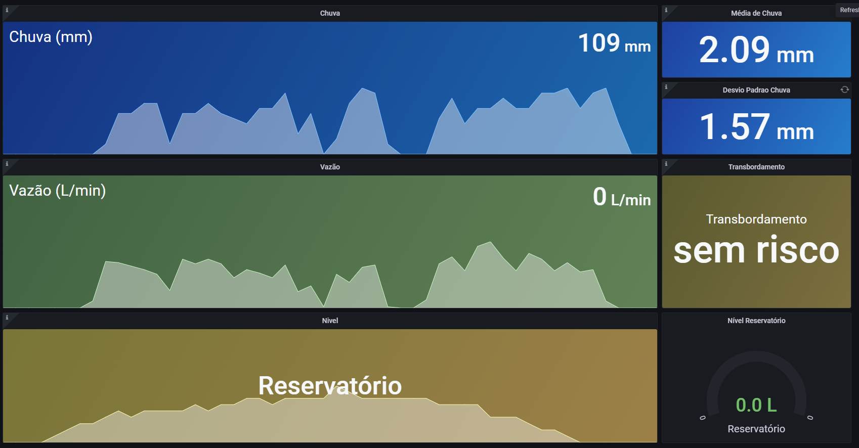

Graf. Dispersão
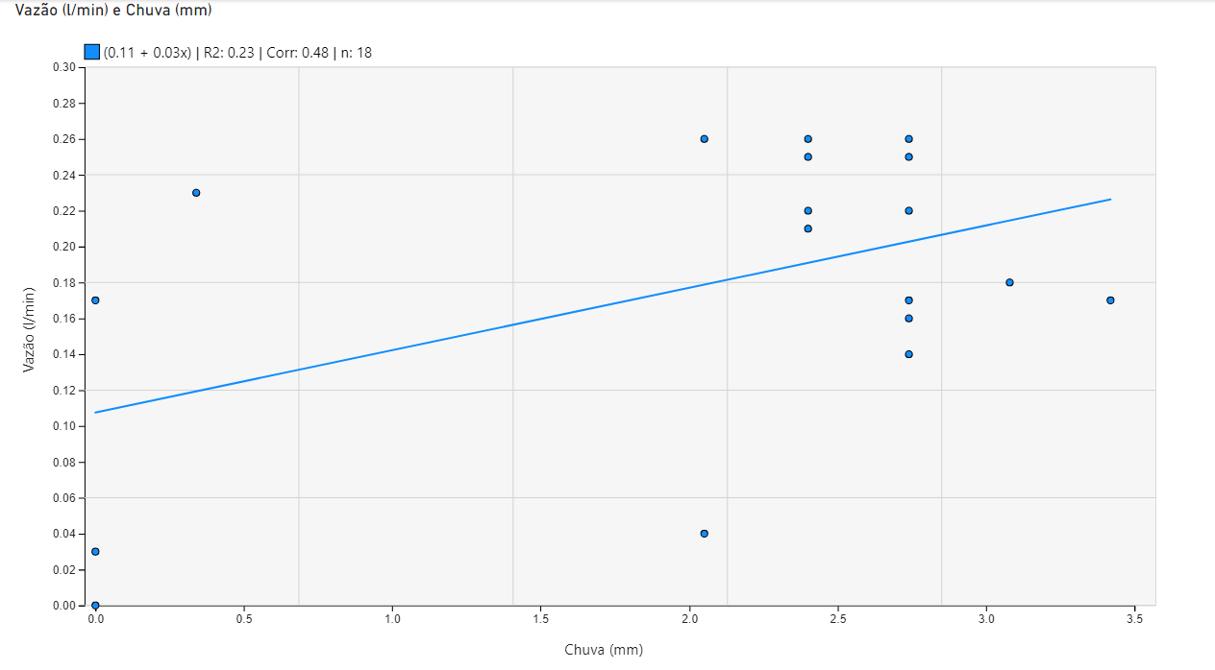

Hietograma
